О1
 |  |  |  | АО "Поликлинический комплекс"

 | ООО «Группа Ренессанс Страхование» |  |  | Директору
 | Россия, 115114, Москва, Дербеневская наб., д.7, стр.22 |  |  | Дудину А. В.
 | www.renins.com; телефон:+ 7 495 725-10-50 |  |  | Адрес: 198013, Санкт-Петербург, Санкт-Петербург, Московский пр., д.22

 | Исх. № 0004803/02 от 01.02.2021 г.

Страховая компания АО "Группа Ренессанс Страхование" благодарит за сотрудничество и просит Вас снять с 03.02.2021 г. с медицинского обслуживания следующих Застрахованных клиентов компании:

 | сотрудников: | ООО "Стройтрансгаз Трубопроводстрой"
 | в количестве: | 1 чел.

№ п/п | Фамилия | Имя | Отчество | Дата рождения | Номер полиса
1 | Мудраков | Сергей | Борисович | 1957-12-18 | 001ДМС35719520/114
 | 002/1060
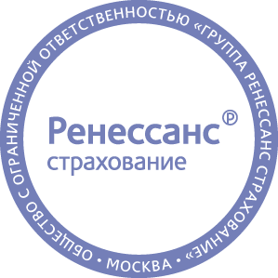
 | С уважением,
 | Управляющий директор Департамента личных видов страхования |  |  |  | Н.В. Харина

 | Исполнитель: | Ренессанс Страхование. Списки .., <SpiskiLPU@renins.com>

